Processo Macro
Processo | Qtd Máquinas | Entrada do Processo | Saída do Processo | Tempo de Processo | Dados | Valor
Mistura | 1 | Massa Base + Corante + Perfume + Água | Sabonete em Pasta | 45 | Tamanho do Lote (kg) | 200
Extrusão | 1 | Sabonete em Pasta | Barras de Sabonete | 20 | Peso do sabonete (kg) | 0.2
Corte e Modelagem | 1 | Barras de Sabonete | Sabonete | 55 | Produção por lote (un) | 700
Embalagem | 4 | Sabonete | Sabonete embalado | 40 | Trabalho diário (h) | 8
 |  |  |  |  | Produção diária (un) | 6200
 |  |  |  |  | Produção desejada (um) | 7000
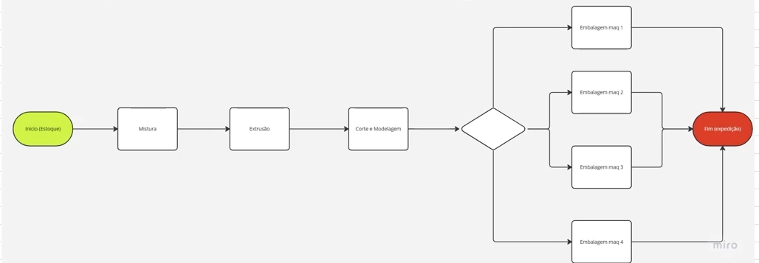
 |  |  |  |  | Custo da hora homem (R$) | 10

 |  |  |  |  | Cálculos | Valor
 |  |  |  |  | Tamanho do lote (sabonetes) | 1000
 |  |  |  |  | Tempo total do Processo (min) | 160
 |  |  |  |  | Rendimento do Processo (%) | 70%
 |  |  |  |  | Perdas do Processo (%) | 30%

 |  |  |  |  | Takt time (min) | 480
 |  |  |  |  | Tempo de Ritmo de Produção (min/un) | 0.07
 |  |  |  |  | Tempo de Ritmo de Produção (min/100un) | 6.86

Mistura
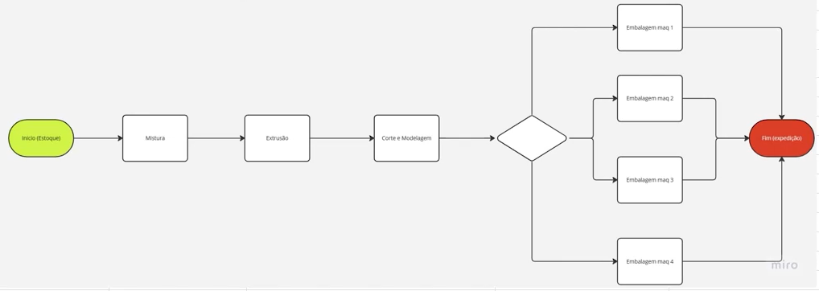
Processo | Tempo (min) | Dados | Valor
Carga Manual dos elementos secos | 5 | Tamanho do lote (kg) | 200
Mistura a seco | 5 | Peso do sabonete (kg) | 0.2
Carga manual de água | 5 | Produção por lote (kg) | 189
Mistura com água | 10
Veificação da Qualidade | 15 | Cálculos | Valor
Limpeza do misturador | 5 | Perdas do Processo (kg) | 11
 |  | Perdas do Processo (un) | 55
 |  | Produção por lote (un) | 945
 |  | Rendimento do Processo (%) | 94.5%
 |  | Tempo total do Processo (min) | 45
 |  | Cycle-time (min/un) | 0.05
 |  | Cycle-time (min/100) | 4.76

Extrusão
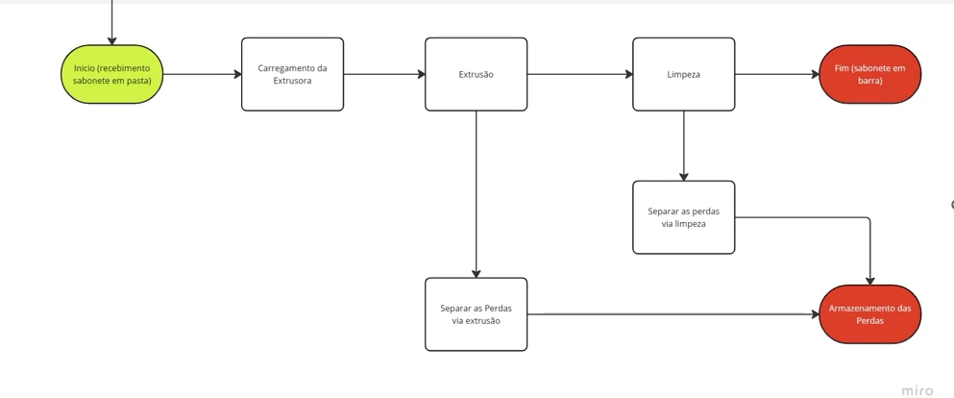
Processo | Tempo (min) | Dados | Valor
Carregamento da Extrusora | 5 | Tamanho do Lote (kg) | 189
Extrusão | 5 | Peso do sabonete (kg) | 0.2
Limpeza da máquina | 10 | Produção por lote (kg) | 172

 |  | Cálculos | Valor
 |  | Perdas do Processo (kg) | 17
 |  | Perdas do Processo (un) | 85
 |  | Produção por lote (un) | 860
 |  | Rendimento do Processo (%) | 91.0%
 |  | Tempo do Processo (min) | 20
 |  | Cycle time (min/un) | 0.02
 |  | Cycle time (min/100 un) | 2.33

Análise Macro
Análise de Produção
Processo | Cycle Time | Ritmo de Produção
Mistura | 4.76 | 6.86
Extrusão | 2.33 | 6.86
Corte e Moldagem | 7.64 | 6.86
Embalagem | 5.71 | 6.86

Processo | Cycle Time | Ritmo de Produção
Mistura | 4.76 | 6.86
Extrusão | 2.33 | 6.86
Corte e Moldagem |  | 6.86
Embalagem | 5.71 | 6.86

